Ark1
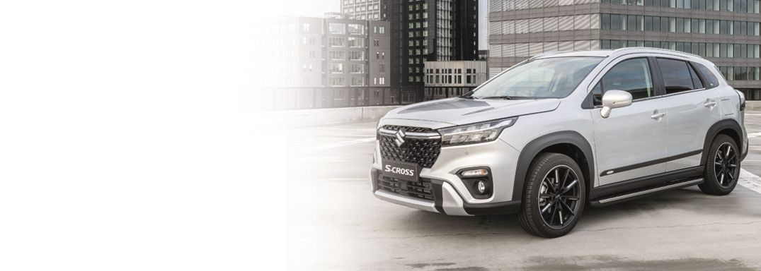

Forhandler:
Navn
Adresse
Postnr. By
Tlf.:

TILBEHØRS-PRISLISTE TIL SUZUKI S-CROSS

 |  |  |  | Montering og
Ill. nr. | Beskrivelse | Bestillingsnr. | Pris kr. | evt. lakering | I alt kr. | Pris uden moms | Mont. tid | Lakering | Timepris incl. moms
 |  |  |  |  |  |  |  |  | 800.00
Side 4
1 | Aluminiumsfælg 16", sølv (pris v.4 stk.) | 99000-80016-009 | 4,750.00 | 1,200.00 | 5,950.00 | 950.00 | 1.50
2 | Aluminiumsfælg 17", antrazit (pris v.4 stk.) | 99000-80017-012 | 5,680.00 | 1,200.00 | 6,880.00 | 1,136.00 | 1.50
3 | Aluminiumsfælg 17", Glossy black (pris v.4 stk.) | 990FM-00002-000 | 7,375.00 | 1,200.00 | 8,575.00 | 1,475.00 | 1.50
4 | Aluminiumsfælg 17", sølv (pris v.4 stk.) | 990E0-61M75-002 | Udgået |  |  | 1,264.00
5 | Aluminiumsfælg 17", sort /poleret(pris v.4 stk.) | 990FM-00003-000 | 8,235.00 | 1,200.00 | 9,435.00 | 1,647.00 | 1.50
6 | Aluminiumsfælg 17", sort/poleret (pris v.4 stk.) | 990E0-61M78-002 | Udgået |  |  | 1,509.00
7 | Aluminiumsfælg 18", sort/antrazit (pris v.4 stk.) | 99000-80018-017 | 9,940.00 | 1,200.00 | 11,140.00 | 1,988.00 | 1.50
8 | Aluminiumsfælg 18", silver (pris v.4 stk.) | 99000-80018-007 | 8,445.00 | 1,200.00 | 9,645.00 | 1,689.00 | 1.50
9 | Aluminiumsfælg 18", sort/pol. (pris v.4 stk.) | 99000-80018-016 | 9,895.00 | 1,200.00 | 11,095.00 | 1,979.00 | 1.50

Side 7
10 | Ventilhætter | 990D0-19069-000 | 218.75 | 80.00 | 298.75 | 175.00 | 0.10
11 | Dæktrykssensor | 43139-61M00-LCP | 356.00 |  | 356.00 | 285.00
12 | Låsebolte | 990E0-59J46-000 | 346.00 | 160.00 | 506.00 | 277.00 | 0.20
13 | Kappe for hjulbolte (1 sæt med 5 stk.) | 990E0-61M70-COV | 65.00 | 160.00 | 225.00 | 52.00 | 0.20
14 | Hjulkapselsæt 16" | 990E0-86G41-000 | 715.00 | 160.00 | 875.00 | 572.00 | 0.20
15 | Reservehjulssæt | 990E0-STSXV-100 | 2,782.00 | 400.00 | 3,182.00 | 2,226.00 | 0.50

Side 8
16 | Afdækning til kofanger, forreste | 99115-63T00-K01 | Udgået |  |  | 3,481.00
17 | Afdækning til kofanger, bagerste | 99115-63T10-K01 | Udgået |  |  | 2,968.00
18 | Sidelister | 99000-990PR-131 | 822.00 | 400.00 | 1,222.00 | 658.00 | 0.50
19 | Trinbrædder | 99000-990PR-130 | 6,546.00 | 800.00 | 7,346.00 | 5,237.00 | 1.00
20 | Stænklapper, forreste | 990E0-61M13-000 | 1,393.00 | 400.00 | 1,793.00 | 1,115.00 | 0.50
20 | Stænklapper, bagerste | 990E0-61M14-000 | 1,261.00 | 400.00 | 1,661.00 | 1,009.00 | 0.50

Side 12
21 | Anhængertræk, delvist skjult kugle | 99000-ANHTB-016 | 3,743.00 | 1,200.00 | 4,943.00 | 2,995.00 | 1.50
22 | Kabelsæt, 7 polet | 99000-KABLO-063 | 993.00 | 400.00 | 1,393.00 | 795.00 | 0.50
 | Kabelsæt, 13 polet | 99000-KABLO-070 | 2,050.00 | 800.00 | 2,850.00 | 1,640.00 | 1.00
23 | Adapter 13->7 | 99000-990TG-071 | 99.00 |  | 99.00 | 79.20
24 | Adapter 7->13 | 99000-990TG-070 | 99.00 |  | 99.00 | 79.20 | 0.00
25 | Tagbærere til biler med tagræling | 990E0-61M18-000 | 2,495.00 | 400.00 | 2,895.00 | 1,996.00 | 0.50
26 | Skiholder | 99000-990YT-106 | 1,456.00 | 200.00 | 1,656.00 | 1,165.00 | 0.25
27 | Cykelholder til montering på tagbærere | 990E0-59J20-000 | 996.00 | 200.00 | 1,196.00 | 797.00 | 0.25
28 | Cykelholder til montering på anhængertræk | 99000-990TG-063 | 4,199.00 | 200.00 | 4,399.00 | 3,359.20 | 0.25
29 | Skiholder | 99000-990YT-107 | 1,456.00 |  | 1,456.00 | 1,165.00 | 0.25

Priserne er inkl. moms, montering. Ret til prisændringer uden varsel 12.05.26. Passer til brochure TILBH-00AKK-023 |  |  |  |  | Side 1 af 2

TILBEHØRS-PRISLISTE TIL SUZUKI S-CROSS

 |  |  |  | Montering og
Ill. nr. | Beskrivelse | Bestillingsnr. | Pris kr. | evt. lakering | I alt kr.

Side 14
30 | Afdækning for dørtrin | 990E0-61M30-001 | 581.00 | 400.00 | 981.00 | 465.00 | 0.50
31 | Afdækning for dørtrin | 990E0-61M60-001 | 1,275.00 | 400.00 | 1,675.00 | 1,020.00 | 0.50
32 | Spejlautomatik | 99000-990LP-500 | 1,225.00 | 400.00 | 1,625.00 | 980.00 | 0.50

Side 16
33 | Lygtekit til baglygter | 99000-990BL-020 | 993.00 | 560.00 | 1,553.00 | 795.00 | 0.70
34 | Signalhorn (kraftigt to-tonet horn) | 99000-990HL-001 | 256.00 | 400.00 | 656.00 | 205.00 | 0.50
35 | Hajfinneantenne (pris uden lakering) | 99000-990NV-151 | 795.00 | 800.00 | 1,595.00 | 636.00 | 1.00
36 | Webasto motor/kabinevarmer Evo4 |  |  |  | 14,995.00
37 | Sikkerhedspakke | 990E0-61M79-000 | 227.00 |  | 227.00 | 182.00

Side 17
38 | Sound System lille | 99000-990BL-067 | 2,072.00 | 1,200.00 | 3,272.00 | 1,658.00 | 1.50
39 | Sound System vertical | 99000-990BL-130 | 11,021.00 | 800.00 | 11,821.00 | 8,817.00 | 1.00
40 | Hundetæppe | 990E0-78R44-000 | 1,245.00 |  | 1,245.00 | 996.00

Side 18
41 | Måtter, de-luxe | 75901-57T10-000 | 495.00 |  | 495.00 | 396.00
42 | Gummimåtter | 75901-57TB0-000 | 440.00 |  | 440.00 | 352.00

Side 19
43 | Bagagerumsbakke | 99000-990AR-016 | 368.00 |  | 368.00 | 295.00
44 | Bagagerumsorganisor | 990E0-61M21-000 | 1,695.00 |  | 1,695.00 | 1,356.00
45 | Bagagerumsmåtte | 990E0-61M40-010 | 329.00 |  | 329.00 | 263.20
46 | Bagagegitter | 990E0-61M48-000 | 2,110.00 | 400.00 | 2,510.00 | 1,688.00 | 0.50

Priserne er inkl. moms, montering. Ret til prisændringer uden varsel 12.05.26. Passer til brochure TILBH-00AKK-023 |  |  |  |  | Side 2 af 2

